Sheet1
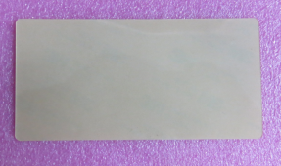
Item | Initial date | Improved Status | 问题类型 | Problem Symptom |  | Problem Photo |  | Root Cause & Corrective action |  | Responsibility | Owner | 状态 | Due Date | 选项E图片编号 | 选项F | 选项F图片编号

1 | 2018-06-19 | Open |  | 此型号无需使用此麦拉，现场与何工确认取消 |  |  |  |  |  |  | Cathy | Open
2 | 2018-06-19 | Open |  | 建议LCD模组机箱来料安装 |  | 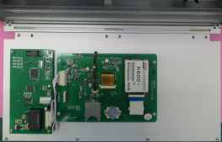 |  |  |  |  | Cathy | Open
3 | 2018-06-19 | Open |  | LCD模组包装袋不防静电 |  | 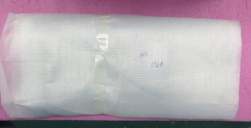 |  |  |  |  | Cathy | Open
4 | 2018-06-19 | Open |  | LCD模组排线与接口不匹配 |  | 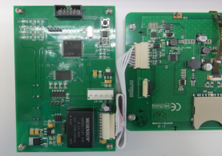 |  |  |  |  | Cathy | Open
5 | 2018-06-19 | Open |  | LCD模组固定螺丝4pcs更改为来料锁附 |  | 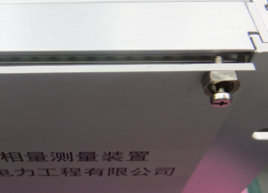 |  |  |  |  | Cathy | Open
6 | 2018-06-19 | Open |  | 1、横梁无法定位，螺丝锁附困难，请务必增加定位。且螺丝吃牙较少 2、LCD模组两端平齐无定位，作业困难 |  | 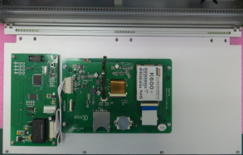 |  |  |  |  | Cathy | Open
7 | 2018-06-19 | Open |  | 1、LCD模组无SN条码，无法收集SFIS，需增加 2、电源线连接至板卡上 |  | 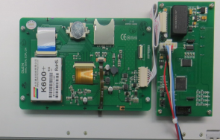 |  |  |  |  | Cathy | Open
8 | 2018-06-19 | Open |  | LCD模组电源线来料增加束线（2道） |  | 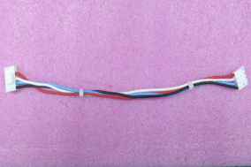 |  |  |  |  | Cathy | Open
9 | 2018-06-19 | Open |  | LCD模组来料配件一对一附带 |  | 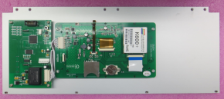 |  |  |  |  | Cathy | Open
10 | 2018-06-19 | Open |  | 1.测试系统的无采集卡测试驱动，无法正常检查。 2. 需另外接ABS烧机U盘查看采集卡流量。比较耗费工时。
11 | 2018-06-19 | Open |  | 系统安装后，重启会出现无法加载完成，无法正常进系统，需手动修复才可以进入测试。
12 | 2018-06-19 | Open |  | 整机硬盘温度测试，系统硬盘温度测试指令无法执行，导致硬盘健康状态资料无法读取。
13 | 2018-06-19 | Open |  | 测试系统建议与其它混合录波器共用，避免多个系统，产线作业不方便区分
L1 | 1 |  | 下列描述错误的是 |  | D |  | 类不可以多重继承而接口可以 | 抽象类自身可以定义成员而接口不可以 | 抽象类和接口都不能被实例化 |  | 一个类可以有多个基类和多个基接口
L1 | 1 |  | 在DOM中，装载一个XML文档的方法 |  | D |  | save方法 | load方法 | loadXML方法 |  | send方法
L1 | 1 |  | 下列关于构造函数的描述正确的是 |  | C |  | 构造函数可以声明返回类型。 | 构造函数不可以用private修饰 | 构造函数必须与类名相同 |  | 构造函数不能带参数
L1 | 1 |  | 接口是一种引用类型，在接口中可以声明()，但不可以声明公有的域或私有的成员变量。 |  | A |  | 方法、属性、索引器和事件 | 方法、属性信息、属性 | 索引器和字段 |  | 事件和字段
L1 | 1 |  | ASP.NET框架中，服务器控件是为配合Web表单工作而专门设计的。服务器控件有两种类型，它们是 |  | A |  | HTML控件和Web控件 | HTML控件和XML控件 | XML控件和Web控件 |  | HTML控件和IIS控件
L1 | 1 |  | 如果要将窗体设置为透明的，则 |  | B |  | 要将FormBoderStyle属性设置为None | 要将Opacity属性设置为小于100%得值 | 要将locked 属性设置为True |  | 要将 Enabled属性设置为True
L1 | 1 |  | 要对注册表进行操作则必须包含 |  | D |  | System.ComponentModel命名空间 | System.Collections命名空间 | System.Threading命名空间 |  | Microsoft.Win32命名空间
L1 | 1 |  | 要创建多文档应用程序，需要将窗体的()属性设为true |  | D |  | DrawGrid | ShowInTaskbar | Enabled |  | IsMdiContainer
L1 | 1 |  | 下面关于XML的描述错误的是 |  | D |  | XML提供一种描述结构化数据的方法 | XML 是一种简单、与平台无关并被广泛采用的标准 | XML文档可承载各种信息 |  | XML只是为了生成结构化文档
L1 | 1 |  | 装箱、拆箱操作发生在 |  | C |  | 类与对象之间 | 对象与对象之间 | 引用类型与值类型之间 |  | 引用类型与引用类型之间
L1 | 1 |  | 用户类若想支持Foreach语句需要实现的接口是 |  | A |  | Ienumerable | Ienumerator | Icollection |  | ICollectData
L1 | 1 |  | .Net Framework通过什么与COM组件进行交互操作？ |  | C |  | Side By Side | Web Service | Interop |  | Pinvoke
L1 | 1 |  | .Net依靠以下哪一项技术解决COM存在的Dll Hell问题的？ |  | A |  | Side By Side | Interop | Pinvoke |  | COM
L1 | 1 |  | 装箱与拆箱操作是否是互逆的操作？ |  | B |  | 是 | 否
L1 | 1 |  | 以下哪个是可以变长的数组？ |  | D |  | Array | string[] | string[N] |  | ArrayList
L1 | 1 |  | 用户自定义异常类需要从以下哪个类继承 |  | A |  | Exception | CustomException | ApplicationException |  | BaseException
L1 | 1 |  | Net依赖以下哪项技术实现跨语言互用性？ |  | C |  | CLR | CTS | CLS |  | CTT
L1 | 2 |  | 以下哪些可以作为接口成员？ |  | A,B,D,E |  | 方法 | 属性 | 字段 |  | 事件 |  | 索引器
L1 | 1 |  | 枚举类型是一组命名的常量集合，所有整形都可以作为枚举类型的基本类型，如果类型 省略，则定义为 |  | A |  | int | sbyte | uint |  | ulong
L1 | 1 |  | 下列关于数组访问的描述中，哪些选项是错误的? |  | D |  | 数组元素索引是从0开始的 | 对数组元素的所有访问都要进行边界检查 | 如果使用的索引小于0，或大于数组的大小，编译器将抛出一个IndexOutOfRangeException异常； |  | 数组元素的访问是从1开始，到Length结束；
L1 | 1 |  | 在C#中，表示一个字符串的变量应使用以下哪条语句定义？ |  | B |  | CString str; | string str; | Dim str as string |  | char * str
L1 | 1 |  | 下列关于C#面向对象应用的描述中，哪项是正确的？ |  | C |  | 派生类是基类的扩展，派生类可以添加新的成员，也可去掉已经继承的成员 | abstract方法的声明必须同时实现 | 声明为sealed的类不能被继承 |  | 接口像类一样，可以定义并实现方法
L1 | 1 |  | C#中导入某一命名空间的关键字是 |  | A |  | using | use | import |  | include
L1 | 1 |  | 一般情况下，异常类存放在什么命名空间中？ |  | B |  | 生成异常类所在的命名空间 | System.Exception命名空间 | System.Diagnostics命名空间 |  | System命名空间
L1 | 1 |  | 若将数据集中所作更改更新回数据库，应调用SqlAdapter的（ ）方法 |  | A |  | Update | Close | Fill |  | Open
L1 | 1 |  | 下列标识符命名正确的是 |  | C |  | exam-1 | Main | _months |  | X.25
L1 | 1 |  | 在类的定义中，类的（ ）描述了该类的对象的行为特征。 |  | B |  | 类名 | 方法 | 所属的命名空间 |  | 私有域
L1 | 1 |  | 枚举类型是一组命名的常量集合，所有整形都可以作为枚举类型的基本类型，如果类型省略，则定义为 |  | D |  | uint | sbyte | ulong |  | int
L1 | 1 |  | 在定义类时，如果希望类的某个方法能够在派生类中进一步进行改进，以处理不同的派生类的需要，则应将该方法声明成 |  | C |  | sealed方法 | public方法 | vitual方法 |  | override方法
L1 | 1 |  | 面向对象三个基本原则是 |  | C |  | 抽象，继承，派生 | 类，对象，方法 | 继承，封装，多态 |  | 对象，属性，方法
L1 | 1 |  | c#的引用类型包括类、接口、数组、委托、object和string.其中object（ ）根类。 |  | D |  | 只是引用类型的 | 只是值类型的 | 只是string 类型的 |  | 是所有值类型和引用类型的
L1 | 1 |  | 表达式12/4-2+5*8、4%5/2的值为 |  | A |  | 1 | 3 | 4 |  | 10
L1 | 1 |  | 若要使命令按钮不可操作，要对（ ）属性进行设置 |  | B |  | Visible | Enabled | BackColor |  | Text
L1 | 1 |  | 在VS集成开发环境中有两类窗口，分别为浮动窗口和固定窗口，下面不属于浮动窗口的是 |  | D |  | 工具箱 | 属性 | 工具栏 |  | 窗体
L1 | 1 |  | C#程序设计语言属于什么类型的编程语言 |  | B |  | 机器语言 | 高级语言 | 汇编语言 |  | 自然语言
L1 | 1 |  | 下列关于接口的说法，哪项是正确的 |  | A |  | 接口可以被类继承，本身也可以继承其他接口。 | 定义一个接口，接口名必须使用大写字母I开头 | 接口像类一样，可以定义并实现方法 |  | 类可以继承多个接口，接口只能继承一个接口

